사진 및 대지(새재 자전거길)
자전거 도로 현황
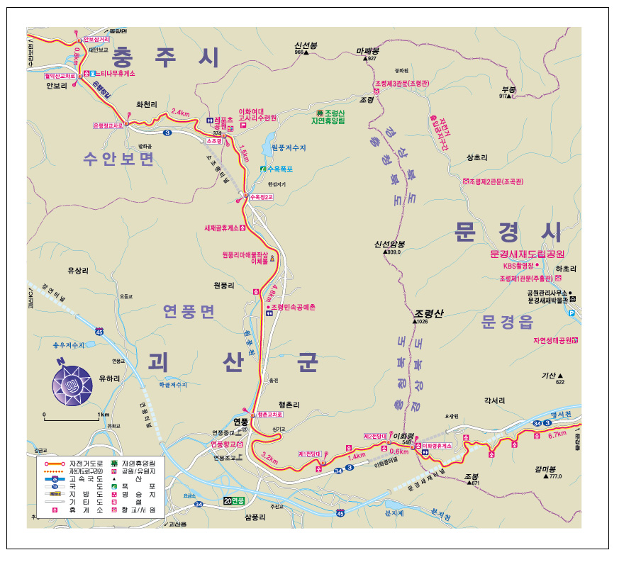

노 선 명 | 새재 자전거길
연 장 | L=11.5km
구 간 | 괴산군 소조령 고개 ~ 이화령 휴게소

